Sheet1
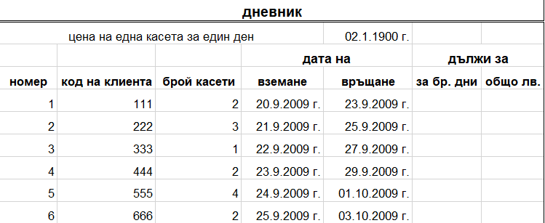
дневник
цена на една касета за един ден |  |  |  | 2.00 лв
 |  |  | дата на |  | дължи за
номер | код на клиента | брой касети | вземане | връщане | за бр. дни | общо лв.
1 | 111 | 2 | 2009-09-20 | 2009-09-23 | 3
2 | 222 | 3 | 2009-09-21 | 2009-09-25 | 4
3 | 333 | 1 | 2009-09-22 | 2009-09-27 | 5
4 | 444 | 2 | 2009-09-23 | 2009-09-29 | 6
5 | 555 | 4 | 2009-09-24 | 2009-10-01 | 7
6 | 666 | 2 | 2009-09-25 | 2009-10-03 | 8

1. Форматирайте таблицата, така че да изглежда както на изображението.
2. Задайте подходящ формат на колоните D,E и G.
3. Изчислете колона G. По възможност използвайте абсолютни адреси и автоматично запълване.

